400-301kr
견 적 서

권명상 |  | 귀하
전화 : | 010-7456-8653 (유명선)
주소 : | 지석로 97 현진에버빌 109-203
담당 : | 010-6377-7115

아래와 같이 견적합니다.

견 적 합 계 : | ₩1,160,000
견 적 일 자 : | 2015-03-02 10:46:15
결 재 조 건 :

품 명 | 규 격 | 수 량 | 단 가 | 금 액 | 세 액 | 합 계 액
 |  |  |  | - | - | -
컴퓨터 | hp 400-301kr | 1 | 836,364 | 836,364 | 83,636 | 920,000
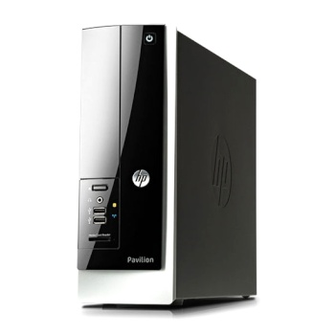
 |  |  |  | - | - | -
 | 4세대 하스웰 인텔 i5-4590 |  |  |  | - | -
 | 8GB DDR3 RAM |  |  | - | - | -
 | 128GB SSD / 1TB HDD 7200rpm |  |  | - | - | -
 | dvd+rw multi |  |  | - | - | -
 | intel HD Graphics |  |  | - | - | -
 | 전면 USB 3.0 2port |  |  | - | - | -
 | 후면 USB 3.0 2port / USB 2.0 4port |  |  | - | - | -
 | Windows 8.1 64bit |  |  | - | - | -
 |  |  |  | - | - | -
 |  |  |  | - | - | -
모니터 | HP 23CW | 1 | 218,182 | 218,182 | 21,818 | 240,000
 |  |  |  | - |  | -
 |  |  |  | - |  | -
 |  |  |  | - |  | -
 |  |  |  | - |  | -
 |  |  |  | - |  | -
 |  |  |  | - |  | -
 |  |  |  | - |  | -
 |  |  |  | - |  | -
 |  |  |  | - |  | -
 |  |  |  | - |  | -
 |  |  |  | - |  | -
 |  |  |  | - |  | -
 |  |  |  | - |  | -
 |  |  |  | - |  | -
* 결제계좌 : 신한 110-138-600484 씨-넷 |  |  | 합 계 | 1,054,545 |  | 1,160,000
* 견적담당 : | 조규장(010-2910-7760)
* REMARK

